상품제안서
EZ-NEW CIRCLE LED공기청정기 | 상품코드: F23792

 |  |  |  |  |  |  | 02-412-0044 | www.easy1.co.kr
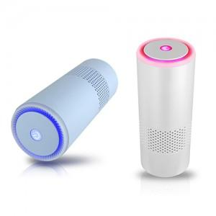

【상세/제작정보】

【인쇄/포장옵션】 | 실크, 레이저, 풀칼라 / 포장불가능

【공급단가】 | 수량 | 100~ | 300~ | 500~ | 1,000~ | 3,000~
*VAT별도 | 단가 | 11,650원 | 11,220원 | 10,790원 | 10,360원 | 10,100원

【상품 URL】 | https://dev.easy1.co.kr:443/src/goods_detail.php?gdno=23792

